关系图
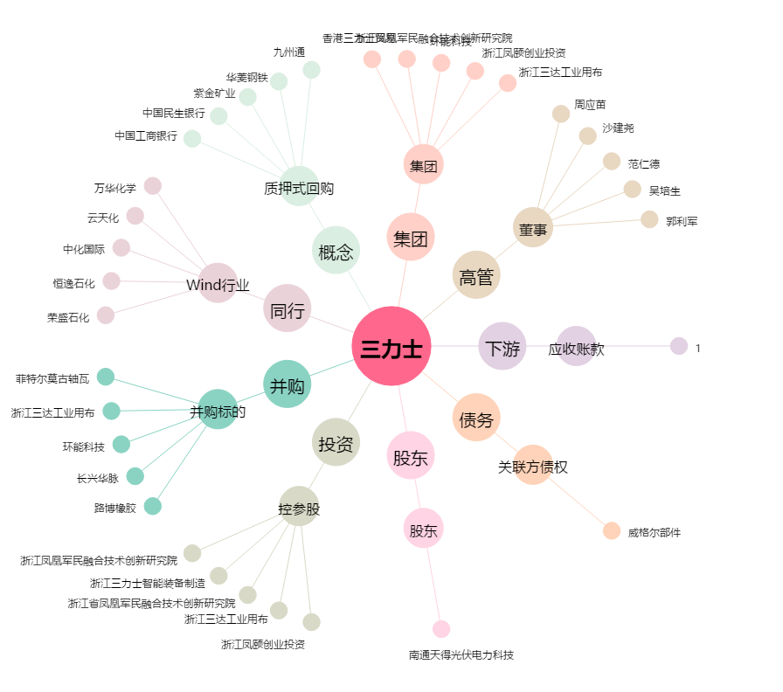
三力士[002224.SZ] - 关系概览图

